Sheet1
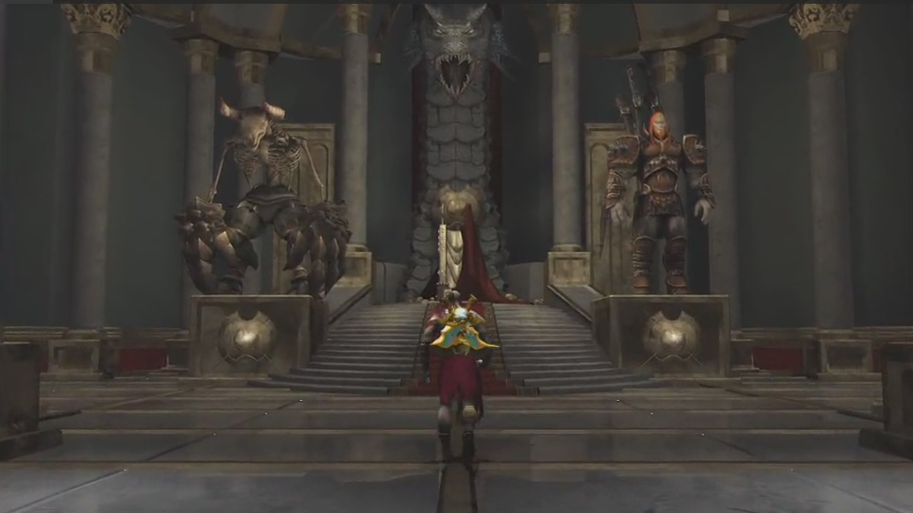
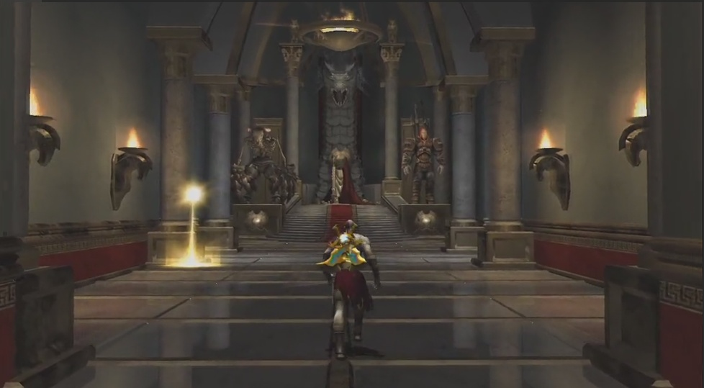
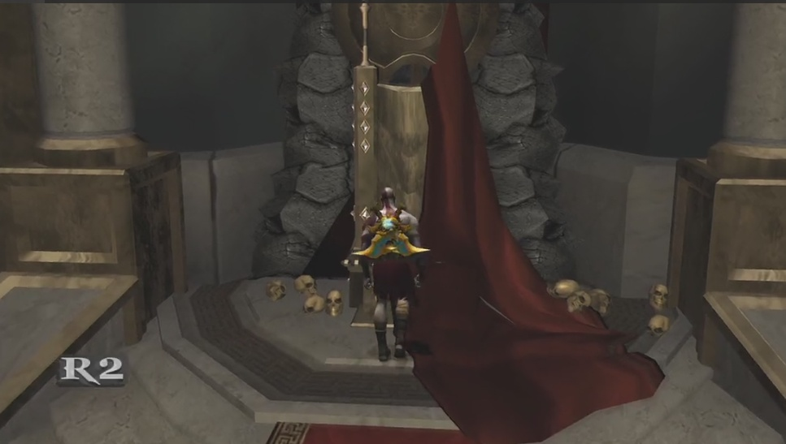
主城场景的主要作用是用来提供一个平台给主角、佣兵和潘多拉魔盒进行摆放。
场景约为三屏左右的大小。

主城场景是圆形的战神神殿室内，主角身后是神座的台阶和神座，台阶上铺着红毯，两侧各有一个石质基座，上面是怪物的雕像。
王座后有一个很强的怪物雕像，王座上半披着一块红布作为垫子和装饰。
天花板上吊着火盆吊灯，会有一点摇曳以形成动态的光照变化。
神殿墙壁上有马头造型的火盆形成动态。
墙壁每隔一段距离有圆形的大理石柱子支撑，部分柱子之间有残破的旗帜。

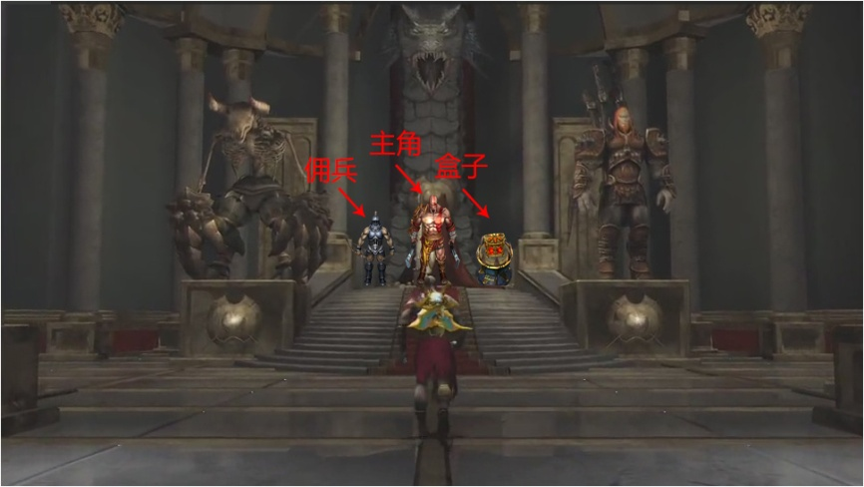
远景为刚切换到主界面时的视野范围，镜头略仰视。

远景会自动推到中景后停止，中景镜头平视，是玩家在主界面通常情况下看到的范围。
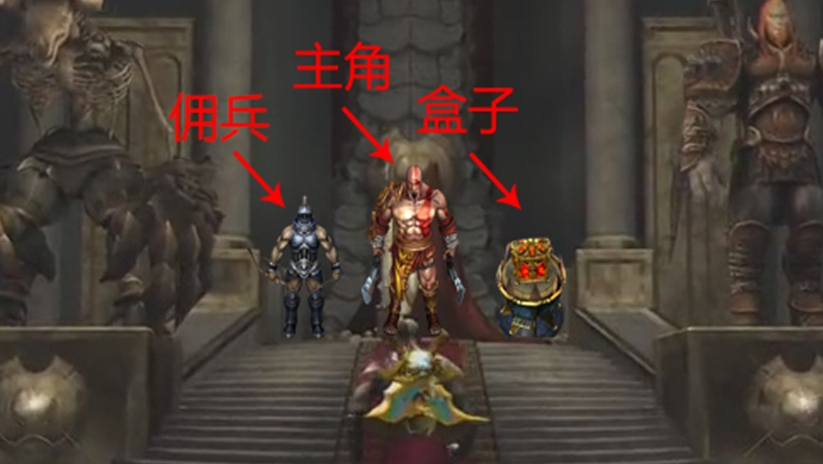

点击主角后镜头前推到近景，近景镜头略俯视，是展示细节的视野范围。
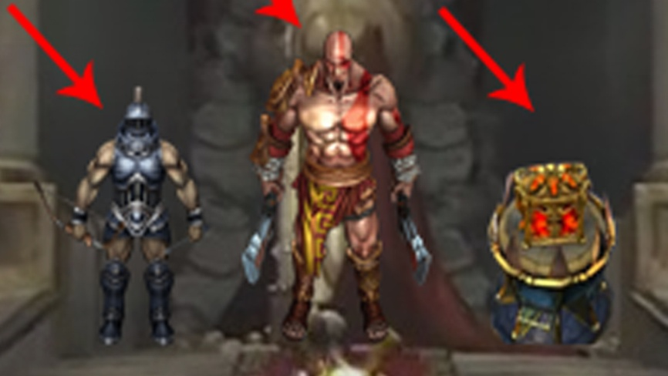

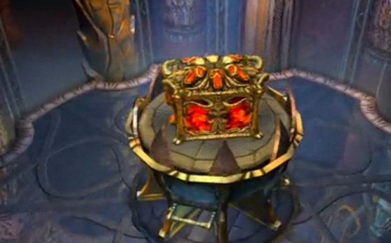
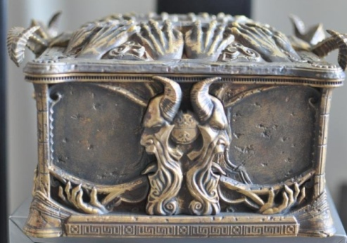
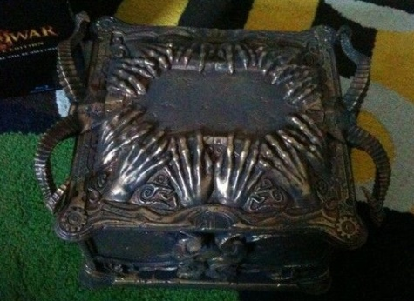
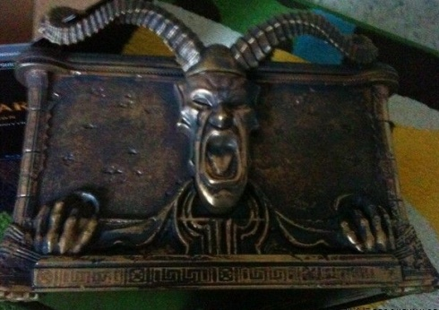
主角站在画面的中间（或坐在神座上）。
画面左侧落后主角一个身位站着佣兵。
画面右侧落后主角一个身位有一个金属的圆台，上面放着潘多拉盒子。
圆台和盒子都是可选取的，功能为“潘多拉之盒”（即抽卡）。

